1.IDENTIFICACION
INFORMACIÓN GENERAL |  | INFORMACIÓN DEL ESTUDIO RESPECTIVO
 |  | NODO NÚMERO |  |  |  |  | 25654
 |  | INFORME NÚMERO |  |  |  |  | 371
CONTRATISTA | UNIÓN TEMPORAL MOVILIDAD 2014 | ORDEN DE TRABAJO No. |  |  |  |  | PROGRAMACION BASICA
 |  | FECHA DE LA ORDEN DE TRABAJO |  |  |  |  | -
 |  | FECHA DE LA TOMA DE INFORMACIÓN |  |  |  |  | 200314
 |  | DÌA DE LA SEMANA
OBJETO DEL CONTRATO | REALIZAR LA TOMA DE INFORMACIÓN DE CAMPO, COMO INSUMO DEL PROGRAMA DE MONITOREO, SEGUIMIENTO Y PLANEACIÓN DEL TRÁNSITO Y EL TRANSPORTE DE BOGOTA D.C | TIPO DE ESTUDIO |  |  |  |  | VOLÚMENES POR TIPO DE VEHÍCULO
 |  | NOMBRE DEL ARCHIVO |  |  |  |  | 25654_AK_24_X_CL_66_Y_AC_68_140320_VOL_V1.xlsx
 |  | CÓDIGO DEL ESTUDIO |  |  |  |  | VOL
 |  | LUGAR DE LA TOMA DE INFORMACIÓN
NÚMERO DE CONTRATO | 2072-2013 | COORDENADA X |  |  |  |  | LONGITUD
 |  | COORDENADA Y |  |  |  |  | LATITUD

FECHA DE INICIO DEL CONTRATO | 22-01-2014 | PROFESIONALES RESPONSABLES
 |  | CONSULTOR (DIRECTOR) |  |  |  |  | ING. MSC. SANDRA LUCIA NAVAS TEQUIA
 |  | CONSULTOR (COORDINADOR GENERAL) |  |  |  |  | ING. MSC. LUIS FERNANDO RUBIANO BARRERO
INTERVENTORÍA | UNIVERSIDAD NACIONAL DE COLOMBIA | CONSULTOR (EXPERTO EN TRÁNSITO Y TRANSPORTE) |  |  |  |  | ING. ESP. DIANA PAOLA PARADA
 |  | CONSULTOR (ING ANÀLISIS) |  |  |  |  | ING. IRINA ROCIO GUTIERREZ
 |  | INTERVENTORÍA (DIRECTOR) |  |  |  |  | ING. MSC. ARTURO ZARATE
 |  | INTERVENTORÍA (ESPECIALISTA) |  |  |  |  | ING. MSC. WILLIAM CASTRO
 |  | INTERVENTORÍA (RESIDENTE) |  |  |  |  | ING. JOSÉ EDWIN TORRES
OBJETO DEL CONTRATO | INTERVENTORÍA TÉCNICA, ADMINISTRATIVA Y FINANCIERA PARA LA TOMA DE INFORMACIÓN DE CAMPO COMO INSUMO DEL PROGRAMA DE MONITOREO, SEGUIMIENTO Y PLANEACIÓN DEL TRÁNSITO Y TRANSPORTE DE BOGOTÁ D.C. | SUPERVISOR SECRETARIA MOVILIDAD |  |  |  |  | ING. FABIAN GONZALEZ

 |  | VERSIONES DEL ESTUDIO
 |  | NÚMERO |  | FECHA | OBSERVACIONES
NÚMERO DE CONTRATO | 2072-2013 | Versión 0 |  | 25/03/14
 |  | Versión 1 |  | 04/04/14 | SE INCLUYERON LAS OBSERVACIONES DE LA INTERVENTORÍA SEGÚN COMUNICADO FI-INT-CMTTUB14-114-14. SE DA RESPUESTA MEDIANTE COMUNICADO ICV-187-C-184.Se revisó el periodo 12:45 de camiones de mas de 5 ejes y el 18:00 de motos en el movimiento 1 realizando los ajustes y correcciones correspondientes, se revisó el periodo de las 6:30 a las 6:45 horas en el movimiento 3 y se ajusto al formato, asi mismo los periodos de las 11:00 y 12:00 de motos y bicicletas para el movimiento 4 se realizaron los ajustes correspondientes. Se ocultaron los valores externos a la Tabla N.27 de la Hoja 3.PROCESAMIENTO.
 |  | Versión 2
FECHA DE INICIO DEL CONTRATO | 21-01-2014 | Versión 3

 |  | DESCRIPCIÓN DE LA TOMA DE INFORMACIÓN
 |  | TIPO DE VEHÍCULO | FACTOR DE EQUIVALENCIA | MOVIMIENTOS AFORADOS |  |  | No. DE PERÍODOS | HORA
ESQUEMA |  |  |  | ACCESO | LENTA | RÁPIDA | HORARIO DEL PERÍODO No. 1 | 22:00-06:00
 |  | L | 1 | NORTE | 1 |  | HORARIO DEL PERÍODO No. 2 | 06:00-14:00
 |  | C | 2 | SUR | 2 |  | HORARIO DEL PERÍODO No. 3 | 14:00-22:00
 |  |  |  | OCCIDENTE | 3 |  | No. DE HORAS TOMADAS |  | 24
 |  | BT | 2 | ORIENTE | 4 |  | HORARIO DE LA TOMA DE INFORMACIÓN |  | 22:00-22:00
 |  | B | 2 |  |  |  | No. DE EQUIPOS UTILIZADOS |  | 9
 |  |  |  | OBSERVACIONES DE LA TOMA DE INFORMACIÒN
 |  | AL | 2 | OBSERVACION |  |  |  |  |  | ACCESO
 |  | AT | 2.5 | EN EL PERÍODO DE LAS 02:07 SE PRESENTA CARAVANA DE TAXIS ACCESO NORTE |  |  |  |  |  | NORTE
 |  | BA | 2.5 | DESDE LAS 12:00 HASTA LAS 12:30 HORAS SE PRESENTA CONGESTIÓN VEHICULAR |  |  |  |  |  | NORTE
 |  | ESP | 2 | DESDE LAS 17:30 SE AUMENTÓ EL FLUJO VEHICULAR POR HORA PICO |  |  |  |  |  | OCCIDENTE
 |  | INT | 2 | A LAS 20:30 DISMINUYE EL FLUJO VEHICULAR |  |  |  |  |  | OCCIDENTE
 |  | C2P | 2.5 | DURANTE LA TOMA DE INFORMACIÓN DESDE LAS 07:45 HORAS SE AUMENTO EL VOLUMEN DE MOTOS POR CARAVANA DE POLICÍAS |  |  |  |  |  | ORIENTE
 |  | C2G | 2.5 | DESDE LAS 14:00 A LAS 15:00 NO SE REGISTRA INFORMACIÓN DE COLECTIVOS |  |  |  |  |  | ORIENTE
 |  | C3-C4 | 2.5 | A PARTIR DE LAS 19:00 EL FLUJO VEHICULAR DISMINUYE |  |  |  |  |  | ORIENTE
 |  | C5 | 2.5
 |  | >C5 | 2.5
 |  | M | 0.5
 |  | BIC | 0.3

 |  | ANALISIS PUNTUAL
 |  | LA INTERSECCIÓN DE LA AVENIDA CARRERA 24 CON AVENIDA CALLE 68 Y CALLE 66. SE ENCUENTRA UBICADA AL OESTE DE LA CIUDAD, EN EL SECTOR DE BARRIOS UNIDOS. LA AVENIDA CARRERA 24 CUENTA CON DOS CALZADAS CON UN SEPARDOR CENTRAL, UNA POR CADA SENTIDO, CON TRES CARRILES QUE PERMITEN LA MOVILIZACIÓN PARA TRÁFICO MIXTO (INCLUYE TPC), Y CIRCULACIÓN EN SENTIDO NORTE - SUR Y VICEVERSA, MIENTRAS LA AVENIDA CALLE 68 CON PASO A NIVEL, CUENTA CON UNA CALZADA CON CUATRO CARRILES, Y CIRCULACIÓN EN SENTIDO ESTE-OESTE. PERMITE LA CIRCULACIÓN DE TRAFICO MIXTO (INCLUYE TPC). LA CALLE 66 PRESENTA UNA CALZADA CON TRES CARRILES Y CIRCULACIÓN DE TRAFICO MIXTO (INCLUYE TPC) OPERANDO EN SENTIDO OESTE-ESTE. EL VOLUMEN TOTAL AFORADO EN LA INTERSECCIÓN FUE DE 83.556 VEHÍCULOS MIXTOS, DISPUESTOS DE LA SIGUIENTE MANERA: EL 64,3% CORRESPONDEN A VEHÍCULOS LIVIANOS, EL 19,8% A MOTOS, EL 9,7% A TRANSPORTE PÚBLICO COLECTIVO Y MASIVO, Y EL 3,0% A VEHÍCULOS DE CARGA (CAMIONES). LOS PERÍODOS DE MÁXIMA DEMANDA SE PRESENTAN ENTRE LAS 11:30 Y LAS 12:30 HORAS, Y ENTRE LAS 9:45 Y 10:45 HORAS. LA HORA PICO TOTAL DE LA INTERSECCIÓN SE REGISTRA EN EL PERIODO N°2 ENTRE LAS 11:30 Y 12:30 HORAS, PERIODO EN EL QUE SE MOVILIZA UN TOTAL DE 5.926 VEHÍCULOS MIXTOS, DE LOS CUALES EL 68,3% CORRESPONDE A VEHÍCULOS LIVIANOS, EL 18,2% A MOTOS, EL 7,2% A TRANSPORTE PÚBLICO COLECTIVO Y MASIVO, EL 4,4% A TRANSPORTE DE CARGA (CAMIONES) Y FINALMENTE EL 2,1% CORRESPONDE A BICICLETAS.

 |  | REGISTRO FOTOGRÁFICO
 |  | 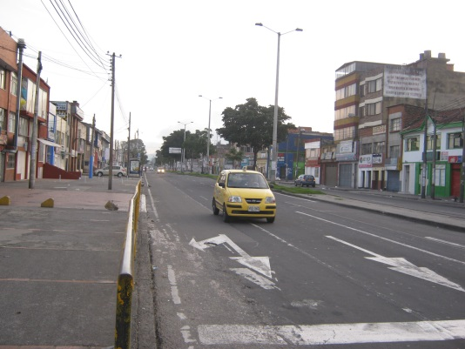 |  |  |  |  | 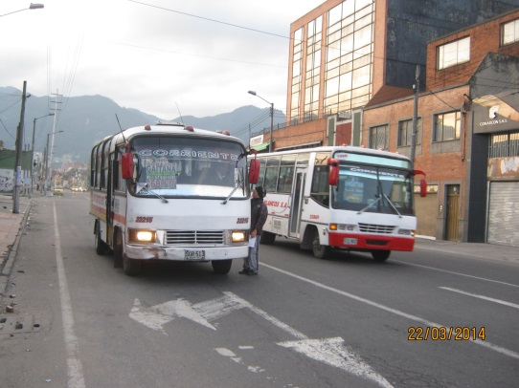

 |  | ACCESO NORTE |  |  |  |  | ACCESO SUR

 |  | 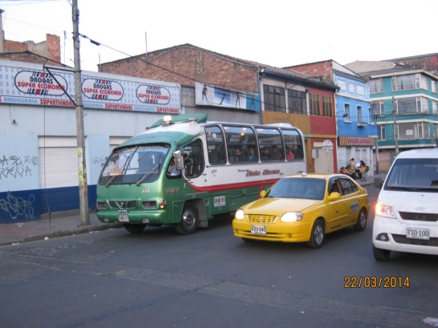 |  |  |  |  | 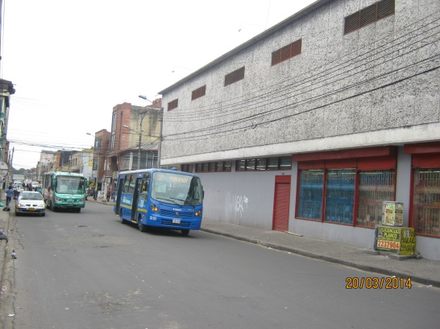

 |  | ACCESO OCCIDENTE |  |  |  |  | ACCESO ORIENTE

